Fig1
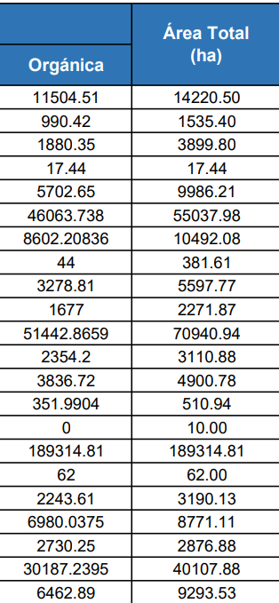
Departamento | Área orgánica | Área total
Amazonas | 11,504.51 | 14,220.50
Ancash | 990.42 | 1,535.40
Apurimac | 1,880.35 | 3,899.80
Arequipa | 17.44 | 17.44
Ayacucho | 5,702.65 | 9,986.21
Cajamarca | 46,063.74 | 5,037.98
Cusco | 8,602.21 | 10,492.08
Huancavelica | 44.00 | 381.61
Huanuco | 3,278.81 | 5,597.77
Ica | 1,677.00 | 2,271.87
Junín | 51,442.87 | 70,940.94
La libertad | 2,354.20 | 3,110.88
Lambayeque | 3,836.72 | 4,900.78
Lima | 351.99 | 510.94
Loreto | 0.00 | 10.00
Madre de Dios | 189,314.81 | 18,934.81
Moquegua | 62.00 | 62.00
Pasco | 2,243.61 | 3,190.13
Piura | 6,980.04 | 8,771.11
Puno | 2,730.25 | 2,876.88
San Martín | 30,187.24 | 40,107.88
Ucayali | 6,462.89 | 9,293.53

